Лист 1
Прайс-лист
МИР ПРЯЖИ

В валюте: руб. (курс 1).
Цены указаны на 07.08.2020

№ | Номенклатура/ Характеристика номенклатуры | Описание | Изображение | Артикул | Цена | Ед. | Остаток | Ссылка на сайт
 | Объемные клейкие квадраты EK Tools 3D Dots | Объемные клейкие квадраты EK Tools 3D Dots | 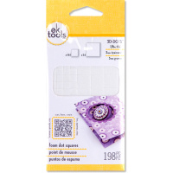 | EKS-55-01042 | 78.75 |  |  | Изображение
 | Объемные клейкие квадраты EK Tools 3D Dots |  |  |  | 78.75 | шт | 5 | Изображение
 | Объемные клейкие кружки EK Tools 3D Dots | Объемные клейкие кружки EK Tools 3D Dots |  | EKS-SPAF/PD | 78.75 |  |  | Изображение
 | Объемные клейкие кружки EK Tools 3D Dots |  |  |  | 78.75 | шт | 3 | Изображение
 | Стикеры "Буквы и цифры" в наборе 840 шт. (черный, золото, серебро) | Стикеры "Буквы и цифры" в наборе 840 шт. (черный, золото, серебро) | 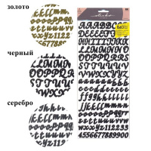 | EKS-SPABCVP5 | 195.08 |  |  | Изображение
 | Стикеры "Буквы и цифры" в наборе 840 шт. (черный, золото, серебро) |  |  |  | 195.08 | шт | 1 | Изображение
 | Стикеры "Пляжная коллекция" | Стикеры "Пляжная коллекция" | 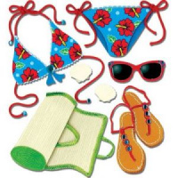 | EKS-50-20032 | 173.25 |  |  | Изображение
 | Стикеры "Пляжная коллекция" |  |  |  | 173.25 | шт | 1 | Изображение
 | Стикеры 3D Бабочки | Стикеры 3D Бабочки | 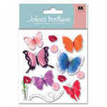 | EKS-SPJB295 | 151.20 |  |  | Изображение
 | Стикеры 3D Бабочки |  |  |  | 151.20 | шт | 2 | Изображение
 | Стикеры 3D Лилии | Стикеры 3D Лилии | 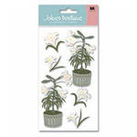 | EKS-SPJBLG212 | 189.00 |  |  | Изображение
 | Стикеры 3D Лилии |  |  |  | 189.00 | шт | 1 | Изображение
 | Стикеры 3D Овчарка | Стикеры 3D Овчарка | 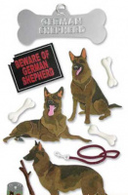 | EKS-SPJBLG082 | 69.66 |  |  | Изображение
 | Стикеры 3D Овчарка |  |  |  | 69.66 | шт | 3 | Изображение
 | Стикеры 3D Путешествие на шаре | Стикеры 3D Путешествие на шаре | 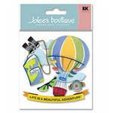 | EKS-SPJB274 | 151.20 |  |  | Изображение
 | Стикеры 3D Путешествие на шаре |  |  |  | 151.20 | шт | 1 | Изображение
 | Стикеры 3D Путешествие с камерой | Стикеры 3D Путешествие с камерой | 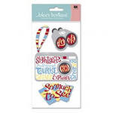 | EKS-SPJBLG180 | 151.20 |  |  | Изображение
 | Стикеры 3D Путешествие с камерой |  |  |  | 151.20 | шт | 5 | Изображение
 | Стикеры 3D Цветы солнца | Стикеры 3D Цветы солнца |  | EKS-SPJJ157 | 87.15 |  |  | Изображение
 | Стикеры 3D Цветы солнца |  |  |  | 87.15 | шт | 2 | Изображение
 | Стикеры глянец"Цветные завитки" | Стикеры глянец"Цветные завитки" |  | EKS-52-40011 | 55.80 |  |  | Изображение
 | Стикеры глянец"Цветные завитки" |  |  |  | 55.80 | шт | 1 | Изображение
 | Стикеры Город цветов | Стикеры Город цветов | 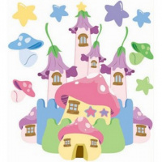 | EKS-SPJB759 | 162.75 |  |  | Изображение
 | Стикеры Город цветов |  |  |  | 162.75 | шт | 3 | Изображение
 | Стикеры Динозавры | Стикеры Динозавры | 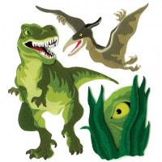 | EKS-SPJB800 | 57.92 |  |  | Изображение
 | Стикеры Динозавры |  |  |  | 57.92 | шт | 4 | Изображение
 | Стикеры Животные леса | Стикеры Животные леса | 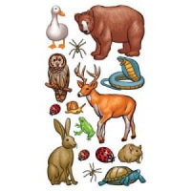 | EKS-SPCLS197 | 58.80 |  |  | Изображение
 | Стикеры Животные леса |  |  |  | 58.80 | шт | 7 | Изображение
 | Стикеры Коктейли | Стикеры Коктейли |  | EKS-SPJJ191 | 80.85 |  |  | Изображение
 | Стикеры Коктейли |  |  |  | 80.85 | шт | 3 | Изображение
 | Стикеры Лилии | Стикеры Лилии | 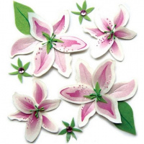 | EKS-SPJB836 | 115.50 |  |  | Изображение
 | Стикеры Лилии |  |  |  | 115.50 | шт | 1 | Изображение
 | Стикеры Пляж | Стикеры Пляж | 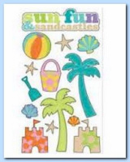 | EKS-SPP1MM13 | 121.80 |  |  | Изображение
 | Стикеры Пляж |  |  |  | 121.80 | шт | 9 | Изображение
 | Стикеры Пляж | Стикеры Пляж |  | EKS-SPSG010 | 49.35 |  |  | Изображение
 | Стикеры Пляж |  |  |  | 49.35 | шт | 3 | Изображение
 | Стикеры Праздник | Стикеры Праздник |  | EKS-SPJB802 | 115.50 |  |  | Изображение
 | Стикеры Праздник |  |  |  | 115.50 | шт | 2 | Изображение
 | Стикеры Розовые лютики | Стикеры Розовые лютики | 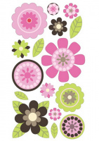 | EKS-SPP1MM80 | 121.80 |  |  | Изображение
 | Стикеры Розовые лютики |  |  |  | 121.80 | шт | 1 | Изображение
 | Стикеры Розы в саду | Стикеры Розы в саду | 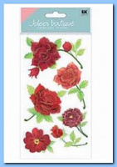 | EKS-SPJB733 | 173.25 |  |  | Изображение
 | Стикеры Розы в саду |  |  |  | 173.25 | шт | 1 | Изображение
 | Стикеры Цветы винтажные | Стикеры Цветы винтажные | 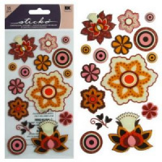 | EKS-SPP1MM79 | 121.80 |  |  | Изображение
 | Стикеры Цветы винтажные |  |  |  | 121.80 | шт | 5 | Изображение
 | Стикеры: Цветы-коллаж, EKS-50-21079 | Стикеры: Цветы-коллаж, EKS-50-21079 | 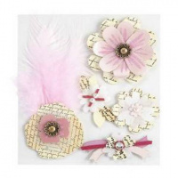 | EKS-50-21079 | 173.25 |  |  | Изображение
 | Стикеры: Цветы-коллаж, EKS-50-21079 |  |  |  | 173.25 | шт | 8 | Изображение

